Modo de Uso
 |  | MODO DE USO PLANILLA DE DISEÑO PEQUEÑOS EMBALSES

Se indica que la presente Planilla es aplicable sólo para embalses se sección rectangular o Cuadrada, emplazada en terrenos planos

CÓDIGO DE COLORES
Celda | Color | Acción
Datos de entrada |  | Debe Ingresar Valor, corresponde a datos de diseño
Lista Desplegable |  | Valores por defecto, no se modifican, se despliega la lista y se escoge el más adecuado
Celda Cálculo |  | Calcula resultados según datos ingresados, no se modifica
Valores fijos |  | Valores que no se modifican, Calculados previamente, cumplen normativa. Datos de entrada

DISEÑO DE PEQUEÑOS EMBALSES
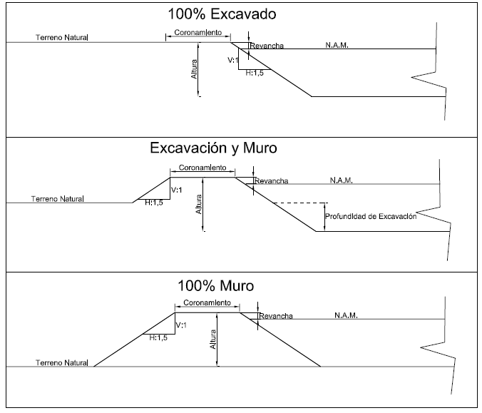
H
H
H
Hidrología (ingrese valores)
Caudal de diseño (l/s) | 7.0 l/s | Paso 1, Ingresar caudal de diseño en l/s y tiempo de turno en horas
Tiempo turno (hrs) | 36.0 hrs
Volumen disponible | 907 m³
Tipo de Embalse
Tipo de Embalse | Excavación y Muro | Paso 2, Seleccione el tipo de embalse, de acuerdo a la siguiente figura
Revestido Geomembrana | Si | Paso 3, Indique si considera o no Geomembrana
Indique profundidad de excavación | 1.0 m | Paso 4, Indique Profundidad de excavación (sólo aplica a embalses tipo Excavación y Muro)
Datos de entrada fijos
Talud | V:H:1:1,5
Ancho Coronamiento | 2 m
Revancha | 0.3 m
Seleccione Volumen y Altura/Profundidad
Volumen | 900 m³ | Paso 5, seleccione Volumen de diseño (debe ser cercano a Volumen disponible)
Altura | 1.5 m | Paso 6, Seleccione la altura desde terreno Natural hasta cota de coronamiento (H, según figura)

Resultados por Cálculo
Nivel de Aguas Máximas | 1.2 m
Área Base necesaria | 650 m²
Largo (seleccione) | 25.0 m | Paso 7, seleccione el Largo de la base interno de fondo
Ancho | 26.0 m

Dimensiones diseño (ingrese largo y ancho)
Largo base | 25.0 m | Paso 8, Ajustar largo y ancho según resultados por cálculo
Ancho base | 26.0 m
Largo al tope del muro | 29.5 m
Ancho al tope del Muro | 30.5 m
Resultados por Diseño
Altura de Muro | 0.5 m | Paso 9, Resultados, parámetros de diseño
Área Base Real | 650 m²
Área Nivel de aguas máxima | 847 m²
Área al tope del Muro | 900 m²
Volumen diseño | 898 m³

APU DT-18


ANÁLISIS DE PRECIOS UNITARIOS ZONAS CENTRO NORTE Y CENTRO SUR*

Maquinaria en Terreno
Acceso | Plano

ITEM | PRECIO
 | UNIDAD | Mín | Máx | Promedio
EXCAVACION CON MAQUINA | m3 | $ 1,650 | $ 2,329 | $ 1,989
EXCAVACION A MANO (terreno Semi-Duro) | m3 | $ 7,881 | $ 9,943 | $ 8,912
RELLENO COMÚN (COMPACTACIÓN SIMPLE) | m3 | $ 3,129 | $ 4,477 | $ 3,803
SELECCION MATERIAL Y ACOPIO PARA DE TERRAPLENES: | m3 | $ 1,728 | $ 2,311 | $ 2,019
MATERIAL DE EMPRÉSTITO | m3 | $ 4,850 | $ 5,130 | $ 4,990
COLOCACION DE MATERIAL PARA TERRAPLENES CON CAMION TOLVA (material excavado en poza) | m3 | $ 1,374 | $ 2,187 | $ 1,780
COMPACTACION RODILLADA DE TERRAPLENES POR CAPAS CONTROLADAS | m3 | $ 893 | $ 1,359 | $ 1,126
MANEJO DE EXCEDENTES | m3 | $ 843 | $ 1,152 | $ 998
INSTALACIÓN DE GEOMEMBRANA | M2 | $ 2,480 | $ 2,750 | $ 2,615
CIERRE PERIMETRAL | M | $ 9,750 | $ 10,200 | $ 9,975
*Considera desde la Región de Coquimbo Hasta la Región de la Araucanía ** Sólo obras de arte
ANEXO ANÁLISIS DE PRECIOS UNITARIOS

